작성서식
추천 생산자(농가) 명단
* 희망행사 : 책읽는 서울광장, 서울국제정원박람회(매헌시민의숲) 중 택1

연번 | 시군명 | 상호명 | 희망행사 (중복선택 불가) | 희망그룹 (1순위) | 희망그룹 (2순위) | 판매품목(원) |  |  |  |  |  | 전기사용품목 | 전기사용량 (kw) | 생산농가 |  |  |  |  |  |  |  | 한시적영업신고 대상여부 (즉석판매제조가공업) | 비고 특이사항 기입
 |  |  |  |  |  | 품목군 | 대상품목 | 규격 | 정상가 | 장 터 | 할인율 |  |  | 대표자 | 연 락 처 | 현장 담당자 | 연 락 처 | 유선번호(홈페이지 공개용) | SNS 주소 (인스타그램, 블로그 등) | 온라인몰 상호 | 온라인몰 주소
 |  |  |  |  |  |  |  |  | 시중가(원) | 판매가(원)
예시 | 예) 충청북도 청주시 |  |  |  |  |  | 주요품목을 포함한 품목 전체 작성필요 | 동일품목 세분화 잘못된 표기_1~2kg 알맞은 표기_1kg _2kg | 현재 농가 판매가격으로 작성 | 참여 할인판매가 작성 | 수식에 맞게 적용 | 냉장고 | 사용량 표기 후 비고사항에 사용품목 명시 | 대표자 성명 기입 | 대표자 연락처 기입 | 대표자와 장터 현장 참석자가 (가족,직원 등) 다를시 기입 |  | 02-2133-6660 | SNS 링크 주소 | 서울동행상회 (네이버스마트스토어) | https://smartstore.naver.com/seoul_donghaengmarket
1 | 경북 상주 | 서울동행상회 | 책읽는 서울광장 |  |  |  |  | 500g | 10,000 | 7,500 | 25% |  | 1kw | 홍길동 | 010-1234-5678 | 서울장터조합법인 (과장 임꺽정) | 010-8765-4321 |  |  |  |  |  | 농가대표
 |  |  |  |  |  |  |  | 1kg | 20,000 | 15,000 | 25%
 |  |  |  |  |  |  |  | 1kg | 30,000 | 25,000 | 17%
1 | 경북 상주 | 서울동행상회 |  |  |  |  |  | 500g | 10,000 | 7,500 | 25% |  | 1kw | 홍길동 | 010-1234-5678 | 서울장터조합법인 (과장 임꺽정) | 010-8765-4321 |  |  |  |  |  | 농가대표
 |  |  |  |  |  |  |  | 1kg | 20,000 | 15,000 | 25%
 |  |  |  |  |  |  |  | 1kg | 30,000 | 25,000 | 17%

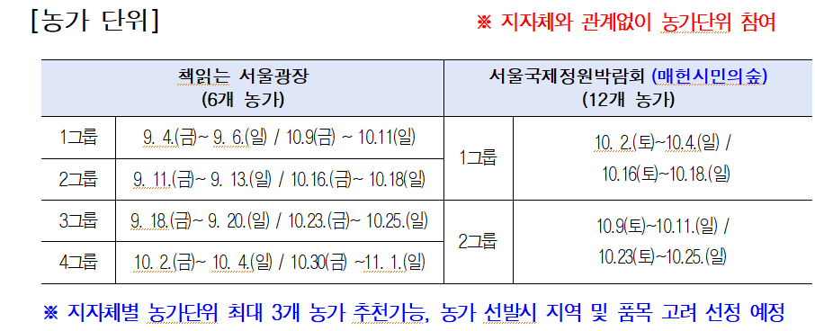
※ 농가별 기본 전기 제공(카드단말기, 핸드폰 충전용) 예정으로 기본제공 외 필요시 전기사용품목, 전기사용량 필수 기재
(전기신청용량에 따라 현장 여건상 전기사용이 제한 될 수 있어 전기사용량 필수 기재)
* 희망행사 : 모집단위에 맞는 행사 선정 (농가단위 : 책읽는 서울광장, 서울국제정원박람회(매헌시민의숲)
* 참여희망 그룹 1순위, 2순위 기재
※ 생산물 책임 보험 가입 여부 (가공품 필수, 1차 농산물 우대)

※ 한시적 영업신고 대상여부 확인 필수
즉석판매제조·가공업(및 일부 식품접객업)이
기존 영업소 소재지 이외의 장소에서 1개월 이내로 단기간 영업할 때 필요한 신고
*한시적 영업신고 대상: 해당 시군에 ‘즉석판매제조가공업’으로 영업신고가 되어있는 업체
*즉석판매제조공업: 식품을 제조·가공업소에서 직접 최종 소비자에게 판매하는 영업
(떡,기름,음료,아이스크림 등)

*한시적 영업신고 대상 여부가 불확실할 경우 영업신고 유무 확인 (영업신고증 교부대상자는 업종확인)

